PORTADA

2026

Contenido

P

2026

VISOR
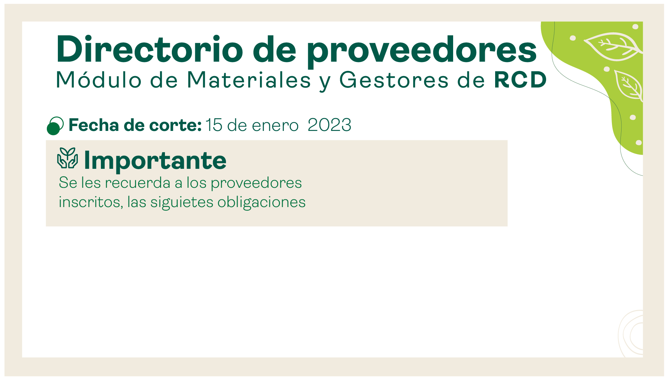

31 de Julio 2026

PROVEEDORES


GESTORES
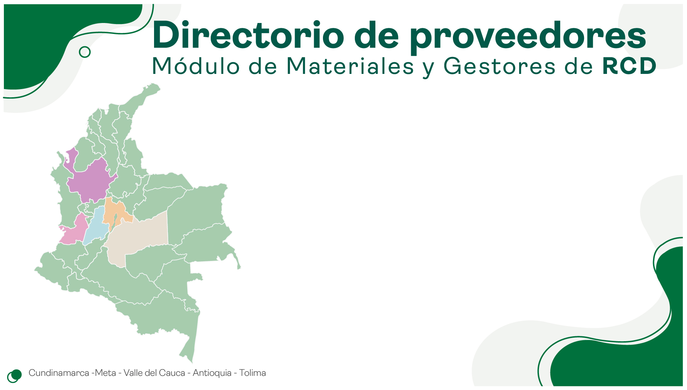

ESTADISTICA
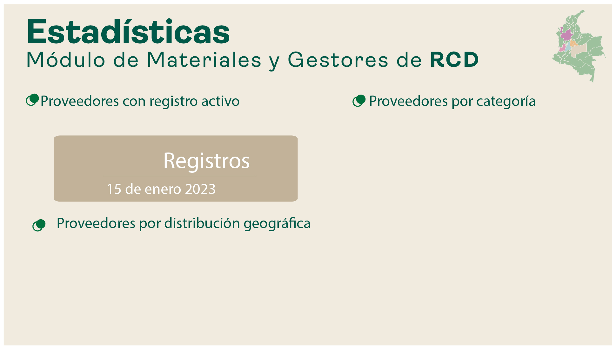

 | Total
MEZCLAS ASFALTICAS | 15
AGREGADOS PETREOS | 23
CONCRETO HIDRAULICO | 25
LADRILLO Y PRODUCTOS DE ARCILLA | 8
PREFABRICADOS | 22
AGREGADOS A PARTIR DE RESIDUOS DE CONSTRUCCIÓN Y DEMOLICIÓN | 21
DISPOSICION FINAL DE RESIDUOS DE CONTRUCCION Y DEMOLICION -RCD | 10
TRANSFORMACIÓN Y APROVECHAMIENTO DE RESIDUOS DE CONTRUCCION Y DEMOLICION | 17

141

31 de Julio 2026

 | Total
BOGOTA | 41
MOSQUERA | 25
SOACHA | 16
COTA | 12
MADRID | 8
VILLAVICENCIO | 7
COGUA | 5
TENJO | 5
LA CALERA | 3
COELLO | 2
NEMOCON | 2
TOCANCIPA | 2
NILO | 2
CAJICA | 2
SIBATE | 2
BOJACA | 2
GUATAQUÍ | 1
CHIA | 1
ACACIAS | 1
UNE | 1
VILLAVICENCIO | 1

COMUNICAR
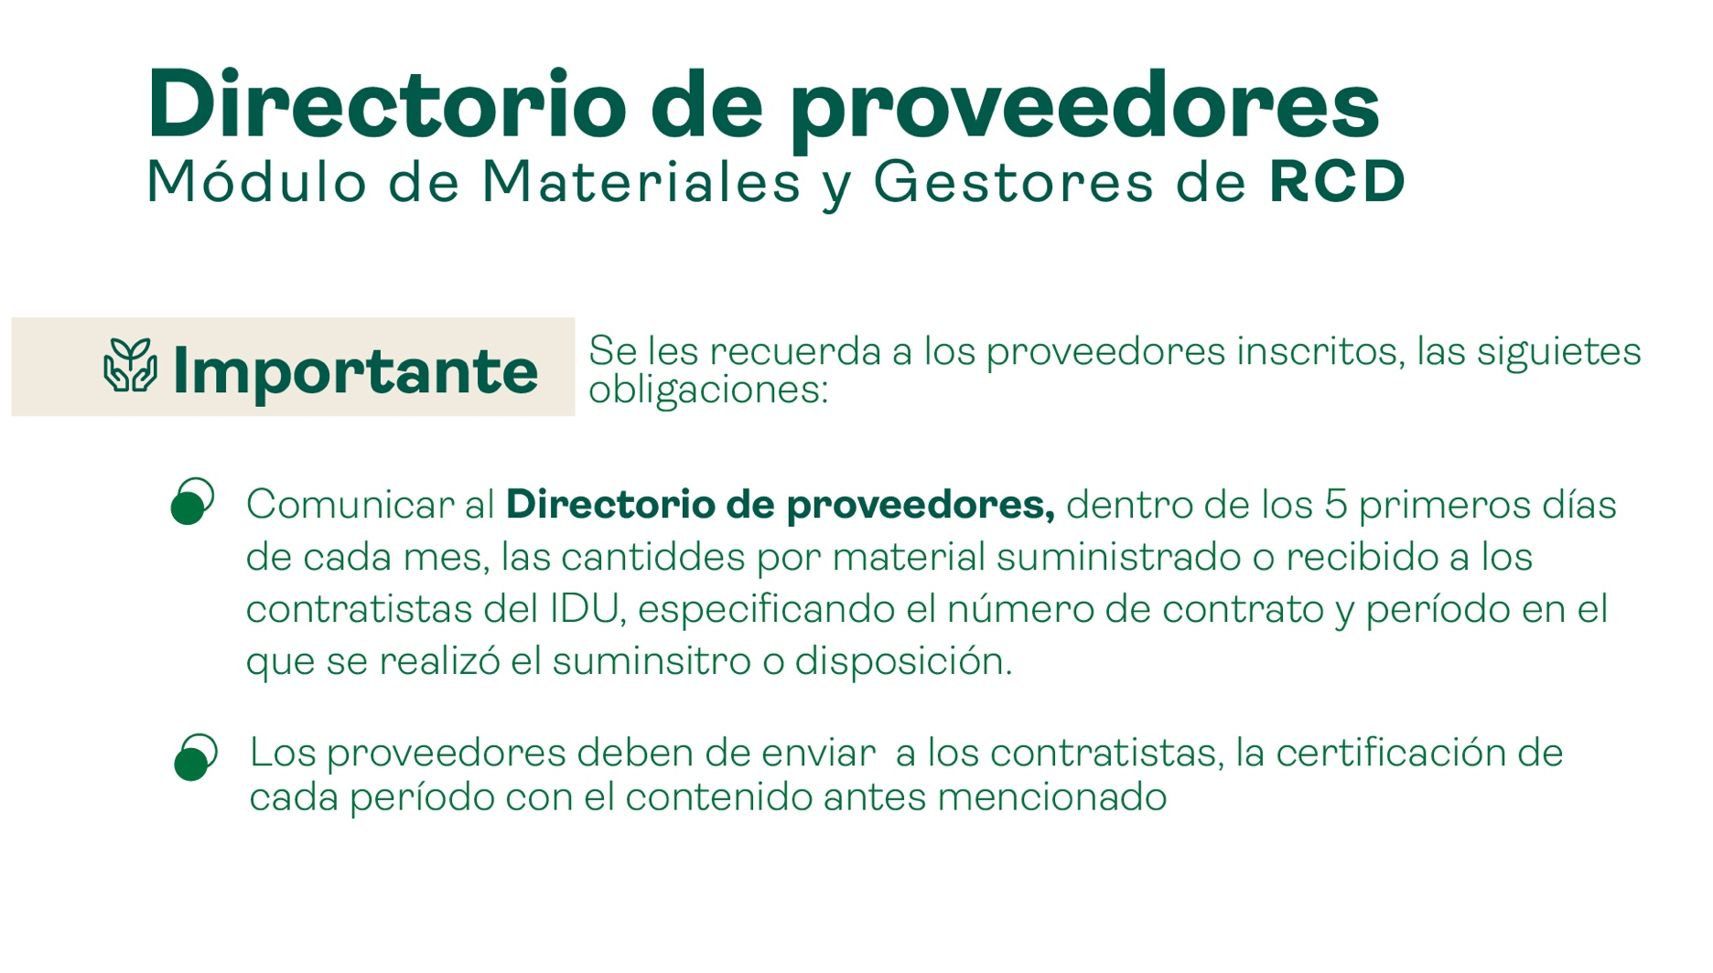

INSCRIPCION
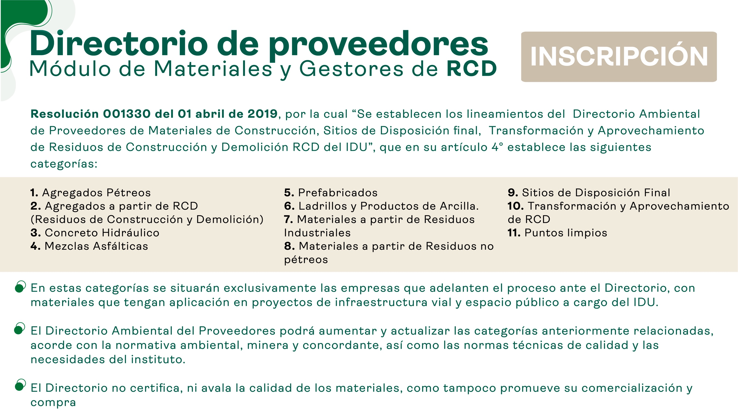

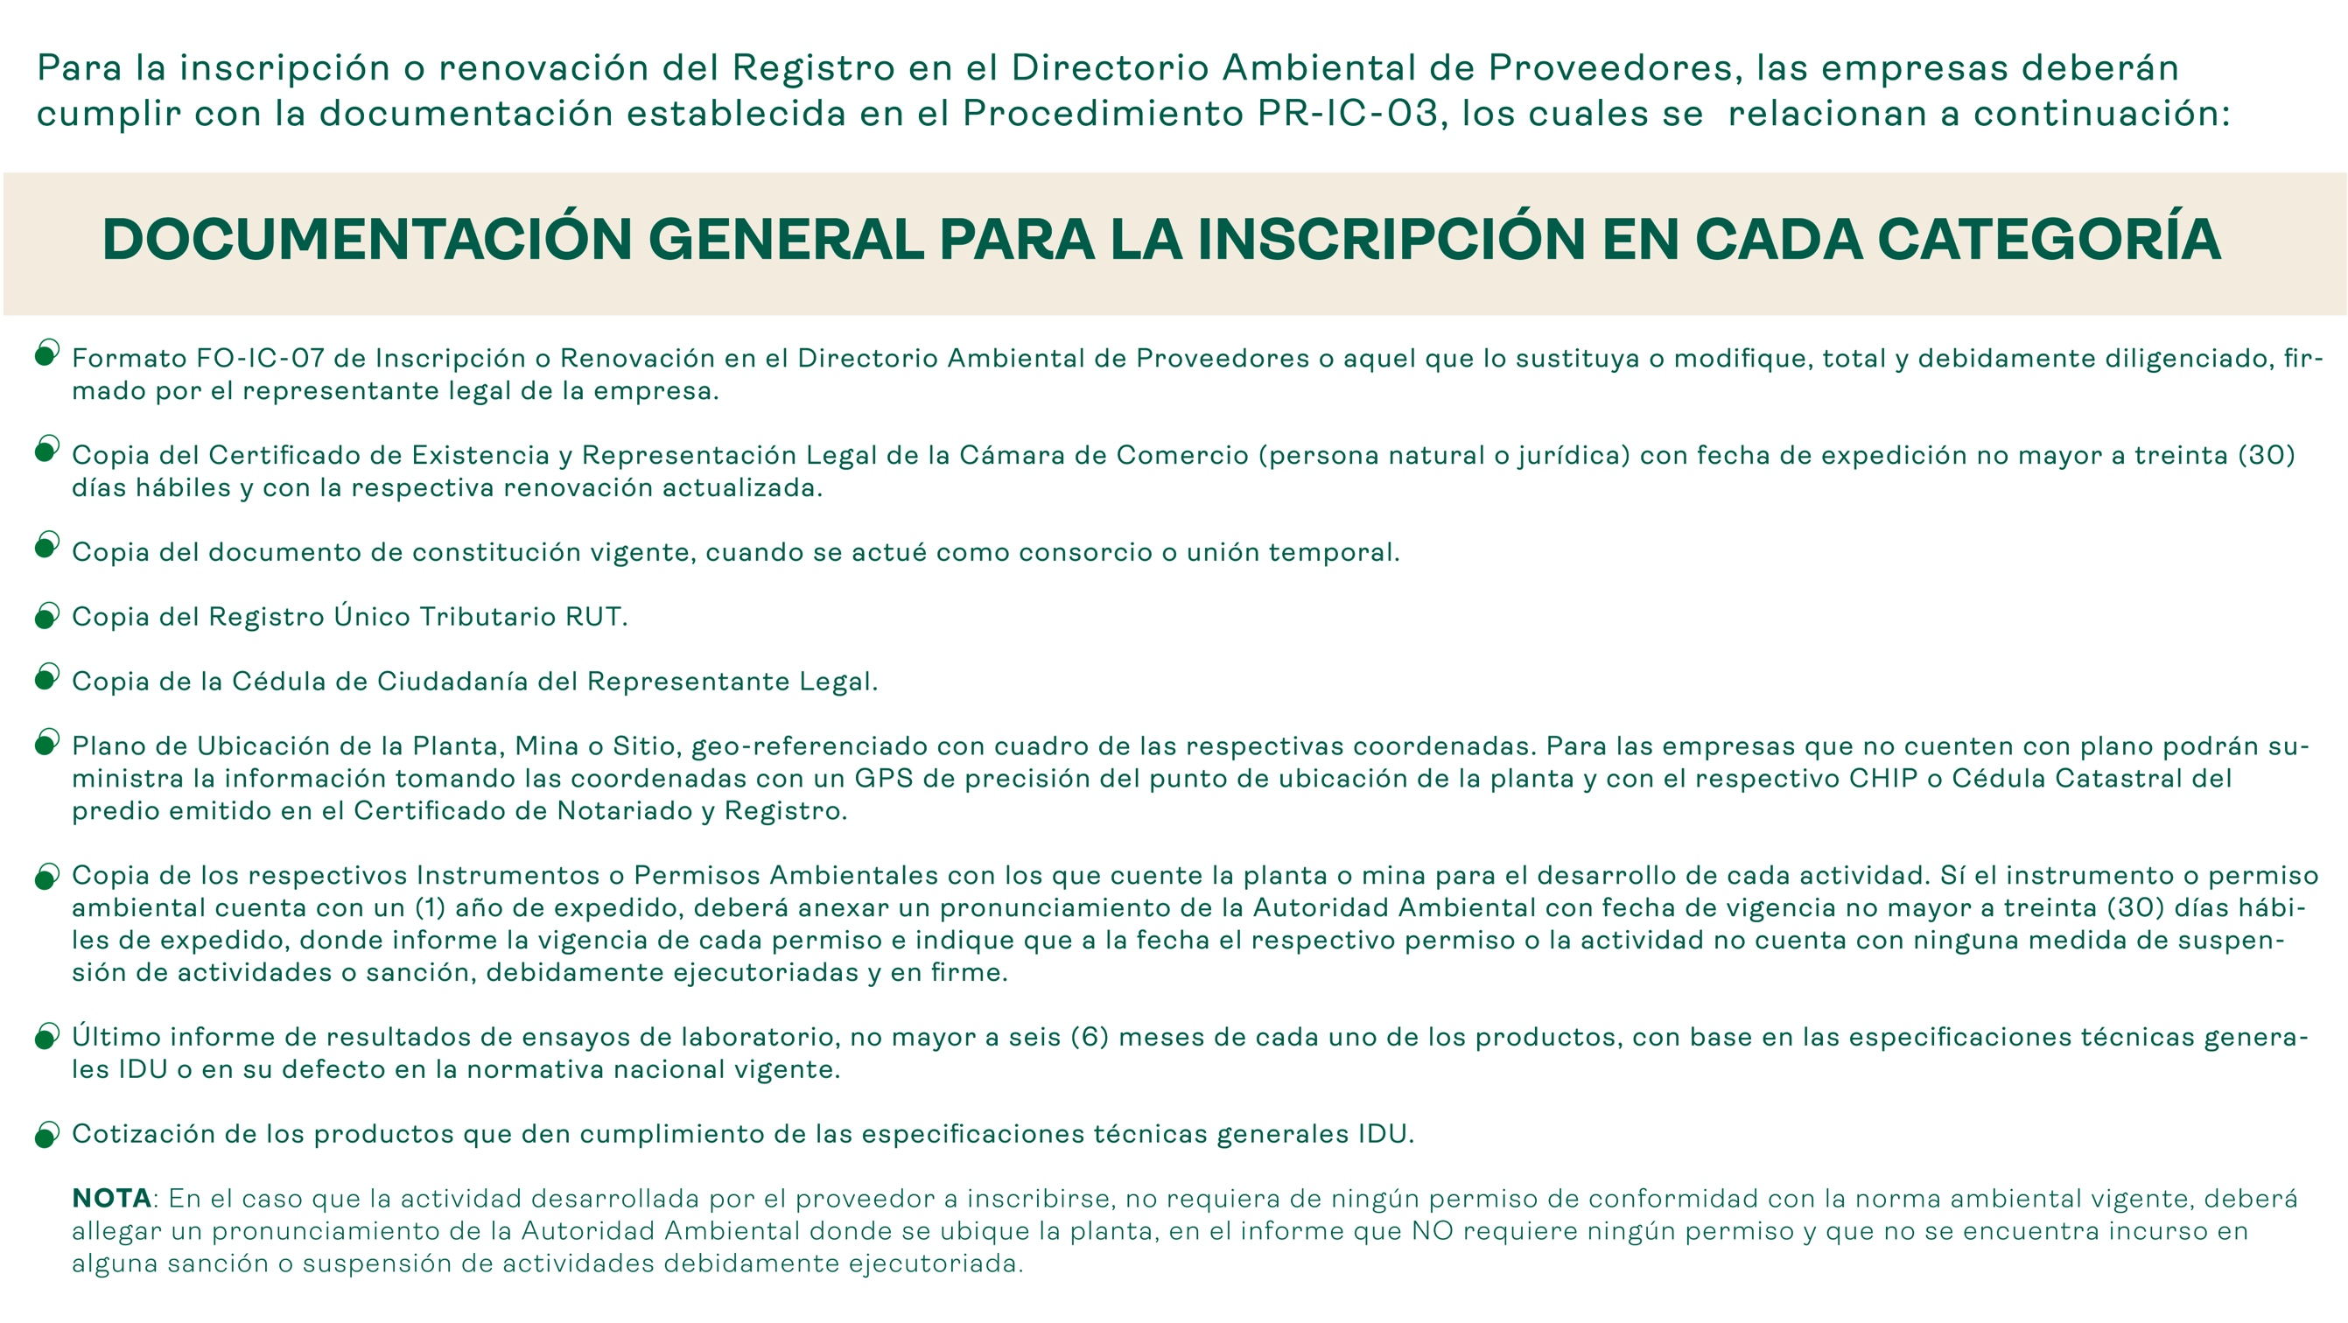

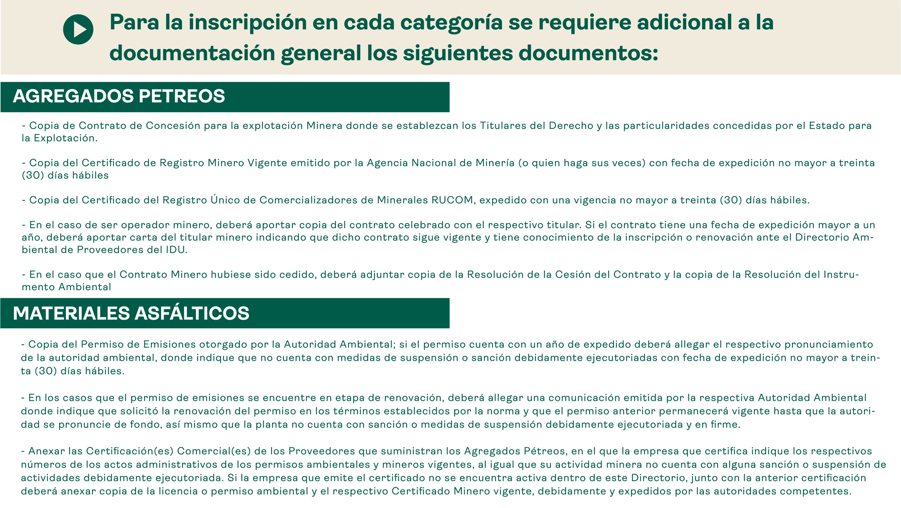

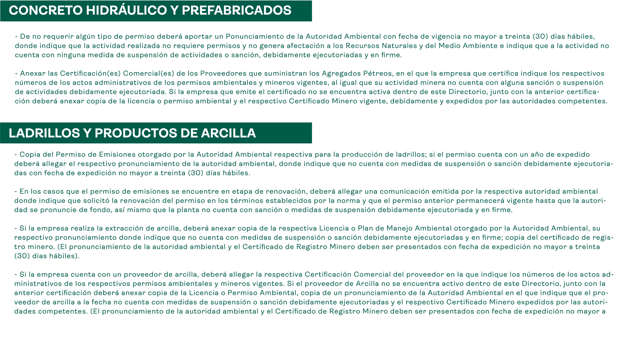

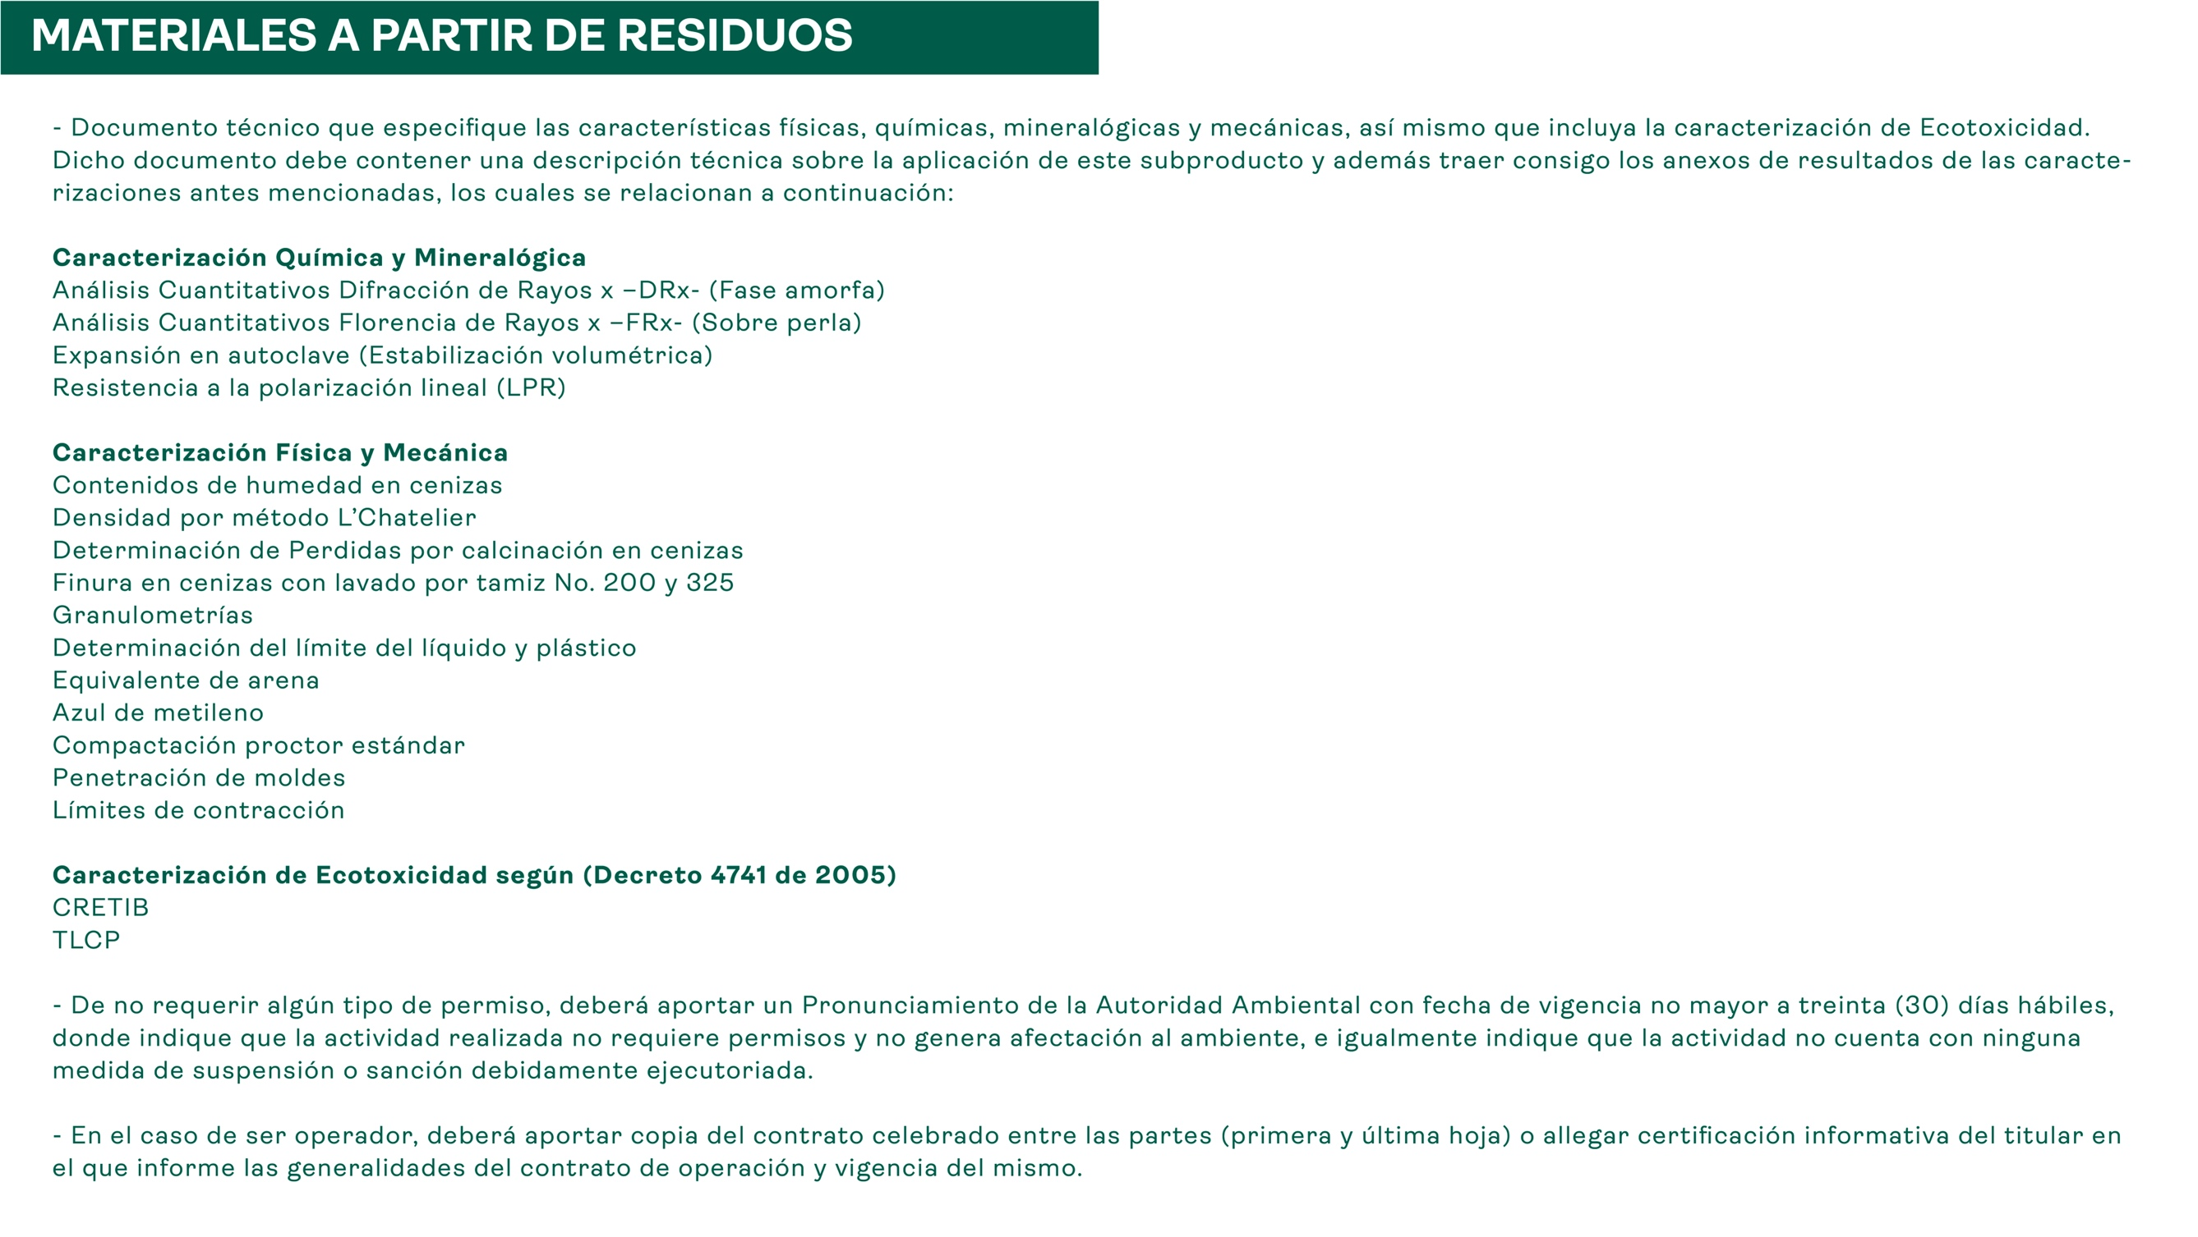

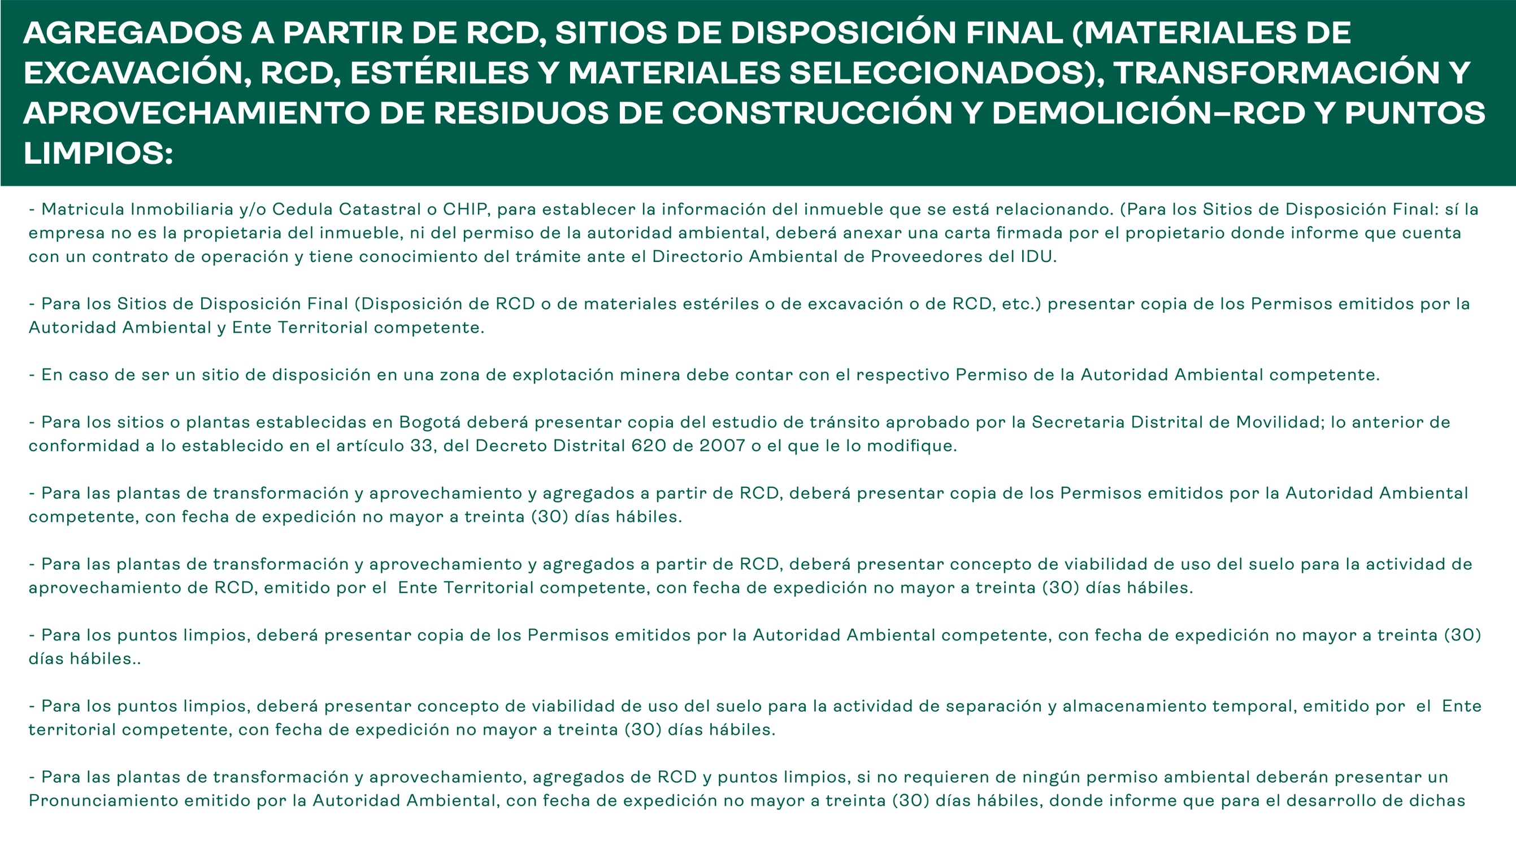

RENOVACION
